Om

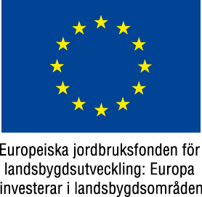
Detta beräkningsverktyg är gjort för att göra växtnäringsbalanser på mjölkgårdar med rastbete

Du behöver mata in nio olika värden för att få fram resultatet. Dessa matar du in i de gula rutorna

1 | Totalfoderstatens innehåll av fosfor (g/kg ts). Använd ett medeltal av den foderstat som används underbetesperioden.
2 | Totalfoderstatens innehåll av råprotein (g/kg ts). Använd ett medeltal av den foderstat som används underbetesperioden.
3 | Kg ts av den ovannända foderstaten som konsumeras.
4 | Kornas mjölkavkastning, kg per ko och dag
5 | Mjölkens proteinhalt
6 | Antalet timmar om dagen som korna går på bete.
7 | Antalet dagar som korna går på rastbetesfållorna. Dagar som de går på återväxt ska inte räknas med här
8 | Medelantalet kor som går på rastbetesfållorna. Sinkor som betar någon annanstans ska inte vara med.
9 | Antal ha som rastbetesfållorna utgör.

Beräkning

VÄXTNÄRINGSBERÄKNING BETE

Foderstatensinnehåll av fosfor g/kg ts och råprotein g/kg ts | 4.5 | 130
Utfodrat per dag inkl bete, kg ts | 25 | 25
Utfodrat g fosfor & g råprotein per dag per dag | 113 | 3250
Avkastning, kg per ko & dag | 30 | 30
Proteinhalt i mjölken, % |  | 3.4
Bortförsel med mjölk, fosfor och råprotein, g | 29 | 1020
Fosfor och kväve i urin & träck, g | 84 | 357
Timmar per dag på bete | 6 | 6
Fosfor och Kväve per ko & dag på bete | 21 | 89
Antal dagar på bete | 91 | 91
Fosfor och kväve på bete per säsong & år | 1904 | 8117
Antal kor på betena | 100 | 100
Antal ha bete | 12 | 12
Beläggningsgrad | 8.3 | 8.3
Fosfor och kväve, kg per ha/år | 16 | 68

